상품제안서
KB949 모던오피스 AC-S502 독서대 | 상품코드: F26432

 |  |  |  |  |  |  | 02-412-0044 | www.easy1.co.kr
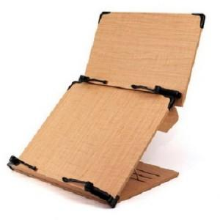

【상세/제작정보】

【인쇄/포장옵션】 | / 포장불가능

【공급단가】 | 수량 | 14~ | 50~ | 100~ | 300~ | 500~
*VAT별도 | 단가 | 49,120원 | 48,330원 | 47,160원 | 45,980원 | 45,190원

【상품 URL】 | https://easy1.co.kr:443/src/goods_detail.php?gdno=26432

